007
 | Objectif | Savoir ce qu'est un schéma directeur

 |  |  | cdc : capsules à destination des etudiants ISIS
 |  |  | demander pc

 |  |  | slides animation | Reessources / theme de reflexion | A faire | test
c010 | Besoin d'un stratégie | Les investissement lourds, les coûts de fonctionnement élevés, les durées importantes des tâches, nécessitent d'anticiper sur le pilotage au long terme. Définir une stratégie est alors nécessaire.
c020 | déf stratégie | La stratégie est un terme issu du domaine militaire, elle revient à choisir contre qui on se bat et pour quelle cause.
c030 | déf axe directeur | C'est un plan global qui fixe des axes directeurs. Ce sont des lignes directrices qui vont guider les décisions et les actions.
c040 | Exemple axes directeurs | On peut citer comme exemple d’axes directeurs : une formation, une analyse d'affaire, un achat de logiciel, un matériel, une dématérialisation, une évolution des métiers; ainsi toutes les couches du S.I. sont concernées.
c050 | schéma directeur | Chaque axe directeur va donner naissance à des idées de projet, qui selon leur balance bénéfice-risque, seront inclus dans le "schéma directeur du Système d'information". |  | exemple INU, CAF |  | Qui dirige sa rédaction? Qui en assure la mise en œuvre? (doc fourni CIGREF)
c060 | / portefeuille | Ce document de référence permet d'évaluer et de retenir, ou non, les futures opportunités d'évolution du portefeuille des projets S.I.. Comme toutes les couches sont concernées, ceci inclut les évolutions matérielles, logicielles, fonctionnelles et métier. |  | Voir ANAP 2 premiers items du bloc 1 (numérique): Appui numérique technique : - Pilotage de la fonction SI - Gestion des risques d’un projet SI : organigramme des risques et analyse Pilotage opérationnel :
c070 | Cadre | Cette stratégie ne peut s'affranchir des cadres réglementaires imposés par l'état, et des normes et autres cadres techniques du domaine. Citons en vrac, les obligations de certification de certains logiciels, la structuration des messages médicaux, les exigences de confidentialité, le RGPD, la sécurité, etc. | 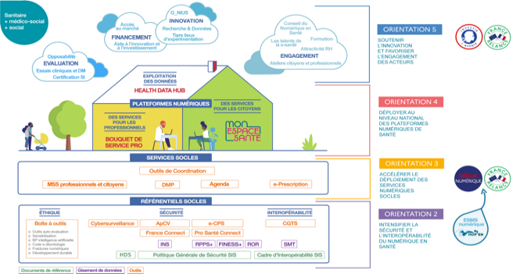 | lien vers capsule ANS doctrine du numérique en santé
c080 | Résumé | La politique de toute organisation de santé inclut une dimension relative au S.I., souvent présentée comme une transformation numérique. En tant que politique, elle gagne à faire l'objet d'une programmation d'ensemble, induisant des pistes de développement qui sont cohérentes, et qui permettent de dégager des priorités opérationnelles. Cette politique, si elle se construit au sein du périmètre de l'organisation, ne peut s'affranchir des apports et exigences de l'environnement. Elle induit aussi le développement de compétences au sein de la DSI (ou à défaut, des besoins d'externalisation). |  |  |  | test vocabulaire

